Gráfica
Dirección General de Ética e Integridad Gubernamental

CONVENIOS FIRMADOS TRIMESTRE JULIO-SEPTIEMBRE 2022

TRIMESTRE | CANTIDAD | INSTITUCIÓN
JULIO-SEPTIEMBRE | 1 | DIGEIG-INFOTEP
JULIO-SEPTIEMBRE | 1 | DIGEIG-UAF
JULIO-SEPTIEMBRE | 1 | DIGEIG-INAP-MAP
 | 3 | TOTAL DE CONVENIOS

Director de Planificación y Desarrollo

Fuente: Dirección de Investigación y Seguimiento de Denuncias
Elaborado: Por Dirección de Planificación y Desarrollo
2022-09-30

Listado JUL-SEP 2022
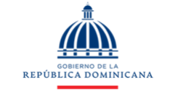
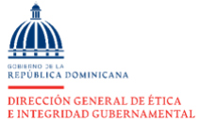

Dirección General de Ética e Integridad Gubernamental

CONVENIOS FIRMADOS TRIMESTRE JULIO-SEPTIEMBRE 2022

TRIMESTRE | INSTITUCIÓN
ABRIL-JUNIO | Instituto Nacional de Formación Técnico Profesional (INFOTEP)
ABRIL-JUNIO | Unidad de Análisis Financiero (UAF)
ABRIL-JUNIO | Instituto Nacional de Administración Pública / Ministerio de Administración Pública

